Case 1
 |  | Aturan Asosiasi |  |  | Item 1 Set
Transaksi | Item yang dibeli | Kombinasi | Jumlah | Transaksi | Produk | Jumlah | Transaksi | Support | %Supp
1 | Susu, Teh, Gula | Teh, Gula | 5 | Transaksi 1, 2, 3, 6, 10 | Teh (T) | 5 | Transaksi 1, 2, 3, 6, 10 | 5/10 = 0,5 | 50%
2 | Teh, Gula, Roti | Teh, Kopi | 1 | Transaksi 10 | Gula (G) | 8 | Transaksi 1, 2, 3, 5, 6, 7, 8, 10 | 8/10 = 0,8 | 80%
3 | Teh, Gula | Teh, Susu | 1 | Transaksi 1 | Kopi (K) | 4 | Transaksi 7, 8, 9, 10 | 4/10 = 0,4 | 40%
4 | Susu, Roti | Teh, Roti | 1 | Transaksi 2 | Susu (S) | 6 | Transaksi 1, 4, 5 ,7 ,8 , 9 | 6/10 = 0,6 | 60%
5 | Susu, Gula, Roti | Gula, Kopi | 3 | Transaksi 7, 8, 10 | Roti (R) | 4 | Transaksi 2, 4, 5, 9 | 4/10 = 0,4 | 40%
6 | Teh, Gula | Gula, Susu | 4 | Transaksi 1, 5,7, 8 | Nilai support terbesar adalah 0,8/80%
7 | Gula, Kopi, Susu | Gula,Roti | 2 | Transaksi 2, 5
8 | Gula, Kopi, Susu | Kopi, Susu | 3 | Transaksi 7, 8, 9 | Threshold = 20%
9 | Susu, Roti, Kopi | Kopi, Roti | 1 | Transaksi 9
10 | Gula, Teh, Kopi | Susu, Roti | 3 | Transaksi 4, 5, 9
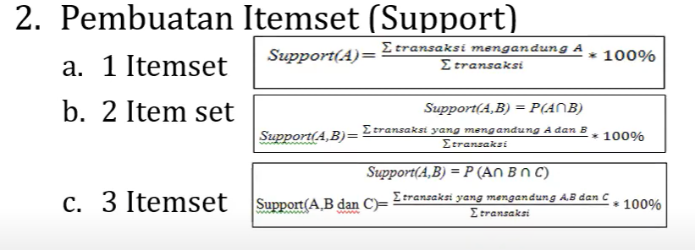
 |  |  |  |  | Item 2 Set
 |  |  |  |  | Kombinasi Produk | Jumlah | Transaksi | Support Item | %Supp
 |  |  |  |  | Teh, Gula | 5 | Transaksi 1, 2, 3, 6, 10 | 5/10 = 0,5 | 50%
 |  |  |  |  | Teh, Kopi | 1 | Transaksi 10 | 1/10 = 0,1 | 10%
 |  |  |  |  | Teh, Susu | 1 | Transaksi 1 | 1/10 = 0,1 | 10%
 |  |  |  |  | Teh, Roti | 1 | Transaksi 2 | 1/10 = 0,1 | 10%
 |  |  |  |  | Gula, Kopi | 3 | Transaksi 7, 8, 10 | 3/10 = 0,3 | 30%
 |  |  |  |  | Gula, Susu | 4 | Transaksi 1, 5,7, 8 | 4/10 = 0,4 | 40%
 |  |  |  |  | Gula,Roti | 2 | Transaksi 2, 5 | 2/10 = 0,2 | 20%
 |  |  |  |  | Kopi, Susu | 3 | Transaksi 7, 8, 9 | 3/10 = 0,3 | 30%
 |  |  |  |  | Kopi, Roti | 1 | Transaksi 9 | 1/10 = 0,1 | 10%
 |  |  |  |  | Susu, Roti | 3 | Transaksi 4, 5, 9 | 3/10 = 0,3 | 30%

 |  |  |  |  | Threshold = 20%

 |  |  |  |  | Perhitungan support dan confident
 |  |  |  |  | Kombinasi | Jumlah | Aturan | Support Item | Confidence
 |  |  |  |  | Teh, Gula | 5 | Jika dibeli Teh, maka dibeli Gula | 5/10 = 0,5 | 5/5 x 100% = 100%
 |  |  |  |  |  |  | Jika dibeli Gula, maka dibeli Teh |  | 5/8 x 100% = 62,5%
 |  |  |  |  | Teh, Kopi | 1 | Jika dibeli Teh, maka dibeli Kopi | 1/10 = 0,1 | 1/5 x 100% = 20%
 |  |  |  |  |  |  | Jika dibeli Kopi, maka dibeli Teh |  | 1/4 x 100% = 25%
 |  |  |  |  | Teh, Susu | 1 | Jika dibeli Teh, maka dibeli Susu | 1/10 = 0,1 | 1/5 x 100% = 20%
 |  |  |  |  |  |  | Jika dibeli Susu, maka dibeli Teh |  | 1/6 x 100% = 15,7%
 |  |  |  |  | Teh, Roti | 1 | Jika dibeli Teh, maka dibeli Roti | 1/10 = 0,1 | 1/5 x 100% = 20%
 |  |  |  |  |  |  | Jika dibeli Roti, maka dibeli Teh |  | 1/4 x 100% = 25%
 |  |  |  |  | Gula, Kopi | 3 | Jika dibeli Gula, maka dibeli Kopi | 3/10 = 0,3 | 3/8 x 100% = 37%
 |  |  |  |  |  |  | Jika dibeli Kopi, Maka dibeli Gula |  | 3/4 x 100% = 75%
 |  |  |  |  | Gula, Susu | 4 | Jika dibeli Gula, maka dibeli Susu | 4/10 = 0,4 | 4/8 x 100% = 50%
 |  |  |  |  |  |  | Jika dibeli Susu, maka dibeli Gula |  | 4/6 x 100% = 67%
 |  |  |  |  | Gula, Roti | 2 | Jika dibeli Gula, maka dibeli Roti | 2/10 = 0,2 | 2/8 x 100% = 25%
 |  |  |  |  |  |  | Jika dibeli Roti, maka dibeli Gula |  | 2/4 x 100% = 50%
 |  |  |  |  | Kopi, Susu | 3 | Jika dibeli Kopi, maka dibeli Susu | 3/10 = 0,3 | 3/4 x 100% = 75%
 |  |  |  |  |  |  | Jika dibeli Susu, maka dibeli Kopi |  | 3/6 x 100% = 50%
 |  |  |  |  | Kopi, Roti | 1 | Jika dibeli Kopi, maka dibeli Roti | 1/10 = 0,1 | 1/4 x 100% = 25%
 |  |  |  |  |  |  | Jika dibeli Roti, maka dibeli Kopi |  | 1/4 x 100% = 25%
 |  |  |  |  | Susu, Roti | 3 | Jika dibeli Susu, maka dibeli Roti | 3/10 = 0,3 | 3/6 x 100% = 50%
 |  |  |  |  |  |  | Jika dibeli Roti, maka dibeli Susu |  | 3/4 x 100% = 75%

Id Transaksi | Produk Yang Di Beli |  | Aturan Asosiasi
1 | Telur, Beras |  | Transaksi
2 | Minyak, Mie, Beras, Telur |  | 1
3 | Telur, Minyak, Beras, Gandum |  | 2
4 | Gandum, Mie, Minyak |  | 3
5 | Beras, Telur, Mie, Minyak |  | 4
6 | Telur, Beras, Minyak |  | 5
7 | Telur, Minyak, Gandum |  | 6
8 | Beras, Gandum |  | 7
 |  |  | 8
Aturan asosiasi pada tabel transaksi minimal support itemnya adalah 0,3 (30%) dan nilai = 3 |  |  | Total

